F-DIREMS-017
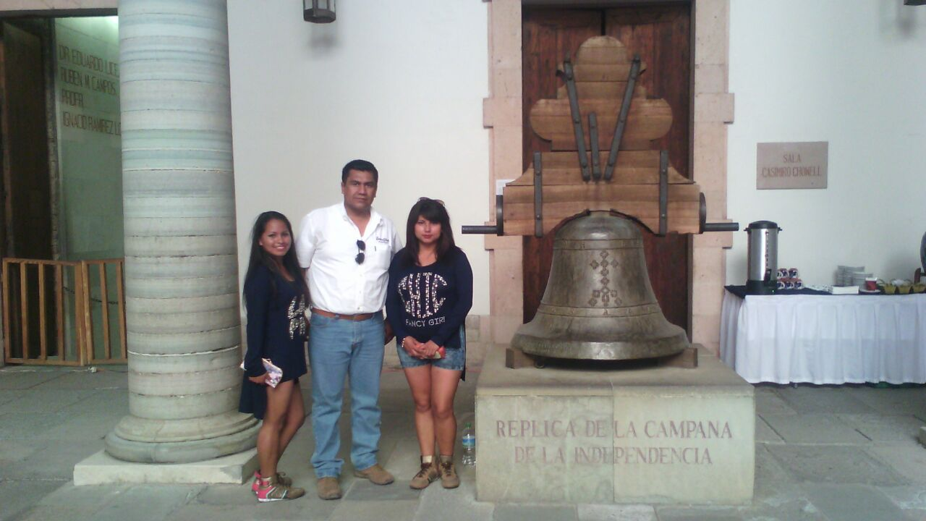
 |  | EVALUACIÓN DE VISITA ACADÉMICA |  |  |  |  |  | Codificación | F-DIREMS-017
 |  |  |  |  |  |  |  | No. Rev. | 0
 |  |  |  |  |  |  |  | Emision | 2015-10-22
Telebachillerato Comunitario: |  |  | Fuentes de Balvanera- Apaseo el Grande
Lugar que se visitó: |  |  | Guanajuato Capital
Fecha de la visita: |  | 20 de mayo de 2016
Reporte de la Visita
Desarrolle el reporte de la visita, indicando las competencias que se desarrollaron así como las experiencia adquirida de los alumnos del Telebachillerato Comunitario. Competencias que se desarrollaron: 1.- Sustenta una postura personal sobre temas de interés y relevancia general, considerando otros puntos de vista de manera crítica y reflexiva. 2.- Mantiene una actitud respetuosa hacia la interculturalidad y la diversidad de creencias, valores, ideas y prácticas sociales. 3.- Dialoga y aprende de personas distintos puntos de vista y tradiciones culturales mediante la ubicación de sus propias circunstancias en un contexto más amplio. 4.- Participa y colabora de manera efectiva en equipos diversos. 5.-Valora las preconcepciones personales o comunes sobre diversos fenómenos naturales a partir de evidencias científicas. Experiencia adquirida de los alumnos: -Los alumnos lograron relacionar los contenidos de clase con los aspectos histórico-culturales que observaron durante la visita. -Logran dar su punto de vista sobre temas de relevancia general. -Se tuvo una apreciación artística y de cultura de los museos visitados.

Indique con una "X"
ASPECTOS A EVALUAR |  |  | EXCELENTE | BUENO | REGULAR | MALO | DEFICIENTE
PUNTUALIDAD |  |  |  | X
DOMINIO DE TEMA DEL GUIA |  |  |  | X
CONTENIDO DE TEMA DE LA VISITA |  |  |  | X
CUMPLIÓ CON OBJETIVO |  |  | X
ALIMENTOS |  |  |  | X
INSTALACIONES |  |  | X | X
GENERÓ PARTICIPACIÓN GRUPAL |  |  | X
QUE CALIFICACIÓN GLOBAL ASIGNA |  |  | 9.0

PARTICIPANTES
ALUMNOS | DOCENTES | PADRES DE FAMILIA |  | OTROS | TOTAL DE PARTICIPANTES
9 | 3 | 0 |  |  | 12

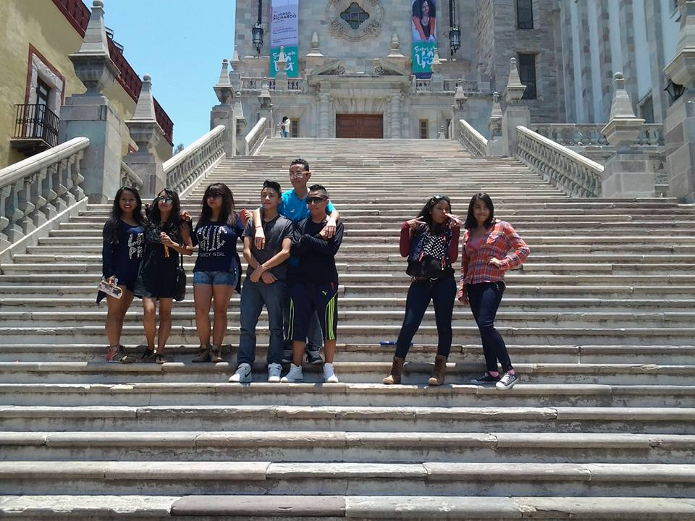
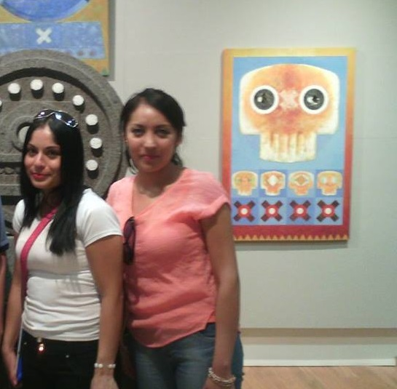
Adjunte Evidencia Fotográfica

